フォーマット
日付 | 2024年6月1日～11月4日
タイトル | トレンド予測するモデル
テーマ選定の理由 | アパレル業界では近年、低価格競争が進む一方で人材不足が深刻化しています。特に、優秀な人材が外資系企業に流出することで、国内市場での競争力低下と労働環境の悪化が顕著です。これに伴い、効率的な業務改善や適切なトレンド予測が求められるようになっています。 本プロジェクトでは、AIを活用して服のトレンド予測とデザイン生成を自動化し、業界の競争力を強化することを目指しています。具体的には、トレンド予測の精度向上とデザイン開発の支援により、アパレル業界が抱える課題を解決する手助けをしたいと考え、これをテーマとして取り組むことにしました。
想定業界 | IT業界
想定企業 | 日揮パラレルテクノロジー
想定ポジション | データサイエンス
背景 | 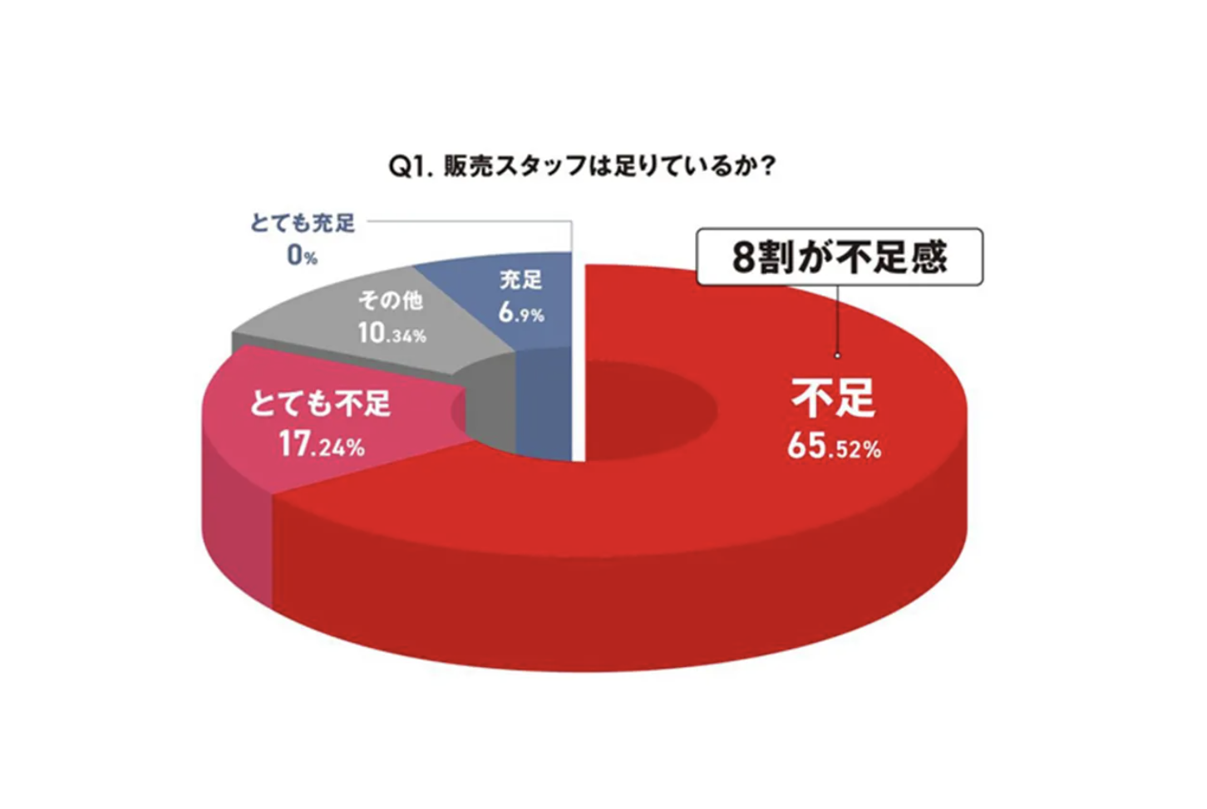 アパレル業界では、近年の人手不足問題が深刻化しており、業界全体の運営と成長に大きな影響を及ぼしています。アパレル小売企業を対象としたアンケートでは、82.7%（下の図）の企業が販売員不足を感じており、コロナ禍による行動制限の解除後も十分な人材を確保できていない状況です【1】【2】。 人手不足の背景 1業界のイメージ低下 コロナ禍の影響による店舗休業や消費低迷で業界の将来性に対する不安が高まり、優秀な人材がアパレル業界から他業種に流出しています【1】【3】。 2.厳しい労働条件 アパレル業界は他業種と比較して収入が低く、長時間労働や不規則な勤務形態が常態化しており、人材の定着率が低いことも問題です【1】。 3.構造的な問題 給与や評価システムの改善が進まず、現場での人材不足を慢性的なものにしています【2】。 人手不足の影響 1.店舗運営の困難 多くの店舗が「ギリギリの人繰り」や「毎日綱渡り」の状況にあり、円滑な運営が難しくなっています【1】。 2.従業員の負担増加 少ない人数で対応せざるを得ず、残された従業員の負担が増大し、疲弊するケースが増えています【2】。 3.管理職の現場投入 スーパーバイザーや本社社員が現場に駆り出される状況が発生しており、効率的な管理業務にも支障が生じています【3】。 対策と課題 一部の企業では賃上げや採用強化を行っているものの、根本的な解決には至っていません。特に若い世代への教育体制の見直しや、長時間労働の改善、さらに業界全体の構造改革が求められています【1】【3】【4】。 アパレル業界の人手不足問題は、単なる一時的な現象ではなく、構造的な問題に根ざしており、労働条件の改善や業界のイメージアップといった課題の解決が急務とされています。 こうしたデータを基にした背景の説明により、プロジェクトの必要性がより明確に伝わるかと思います。 参考サイト [1] https://www.wwdjapan.com/articles/1558952 [2] https://hrog.net/interview/jinji/112170/ [3] https://www.wwdjapan.com/articles/1558843 [4] https://g-w.st/blog/?p=11541

目的 | 本プロジェクトの目的は、ファッション分野におけるトレンド予測を通じて、今後市場で求められる服のデザイン傾向を把握することです。具体的には、系統空間を活用し、画像生成モデルを通じてトレンドに沿った服のデザインを予測し、アパレル業界におけるデザインや在庫管理、商品企画の精度向上を目指しています。

概要 | どんな成果物なのか 自然言語処理で系統空間を構築 ファッション関連のネット記事から自然言語処理を使って特定のファッション“系統”を対義語で定義します。これにより、ファッション系統を対立的な概念として捉え、全体の系統空間を表現します。 VAEを使った系統間の学習 次に、各系統の画像データを変換し、VAE（変分オートエンコーダ）を使って対義語同士の関係性を学習します。このプロセスにより、画像の系統変化を潜在空間で表現できます。 時系列予測とトレンド変動のモデル化 ユニクロのサイトから取得した画像とレビューのデータを使い、系統の時系列変化をVAEで表現します。そして、Prophetを使ってこの系統の変動を予測します。
アプローチの理由 | 手法の選択理由 ファッション系統の空間を正確に構築するために、画像データだけに頼ると系統が散在し、一貫性のある結果が得られない可能性があると考えました。そのため、自然言語処理を活用してネット記事やレビューなどからファッションの系統に関するテキストデータを分析し、対義語や系統間の関係性を定義しました。このアプローチにより、ファッションの抽象的な系統概念を定量化しやすくなることを目指しました。 さらに、自然言語処理の結果を基に画像処理を行うことで、系統空間におけるファッションスタイルの表現をより具体的にする狙いがあります。具体的には、自然言語処理から得た系統の定義をもとに、VAEを用いて画像間の関係性を学習させ、視覚的な特徴の一貫性を高めることを目指しています。この二つのアプローチを融合させることで、今後精度と信頼性の高い系統空間の生成が可能になると期待しています。

結果を何に活かせるのか | 成果物を活用する事でできる未来（他業種への展開を含むなど） 私が開発した成果物は、適切な在庫管理や市場調査、さらには商品開発やユーザーのニーズ分析に活用できます。これにより、ユーザーが求める商品を正確に把握し、ビジネスにおけるさまざまな意思決定の材料として役立つと考えています。さらに、これらの成果物は他業種への展開も視野に入れており、幅広い分野での応用が期待できます。

使用言語・環境 | Mac (オフライン) スクレイピング: ユニクロのファッションデータ（画像・レビュー）を収集するために使用。 VAEモデルのトレーニング: ファッション画像を用いた学習データの準備や一部のモデル検証を実施。 Google Colaboratory (クラウド環境) 自然言語処理: ファッション系統の対義語の抽出を実施し、系統空間の構築に活用。 時系列予測 (Prophet): 系統の変動予測を行うためのプロフェットモデルの実行。 画像生成: 予測した系統変動に基づき、VAEを活用した画像生成モデルの実行および検証。

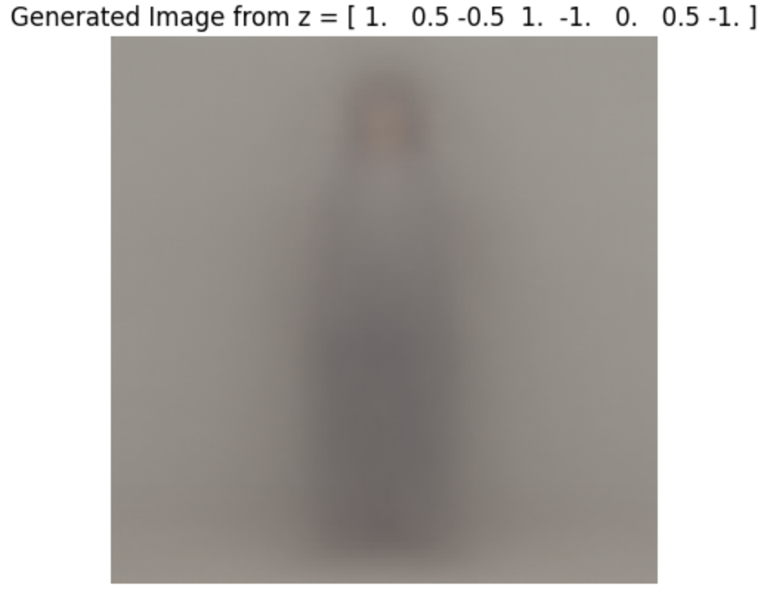
成果物（出力結果）
データおよび評価概要 | 取得元 ユニクロのECサイト （商品名、レビューのタイトル、レビューの本文、星の数、レビューした日付、商品の画像） Google Trend 各系統ごとの検索した数 Google検索エンジン 「系統名 服 imgesize 1080x1080」 Google検索エンジン 「ファッション 系統 系統名」 WEAR 「系統名」 レビュー評価モデル データ元： 映画のレビューのデータセット モデル： HashinaVectorizer 精度： 80% 系統の対義語をモデル データ元： Google検索エンジン 「ファッション 系統 系統名」 モデル： Word2Vecモデル 予測結果： [('ベーシック', '地雷系'), ('モード', '量産型'), ('スポーツ', '韓国'), ('ストリート', 'ナチュラル'), ('アウトドア', 'ノームコア'), ('エレガンス', 'トラッド'), ('ガーリー', 'デザイナーズ'), ('オフィス', 'マニッシュ')] 系統の対義語同士の間の関係を求めるモデル データ元： WEAR 「系統名」、ユニクロのECサイト （商品の画像） モデル： VAEモデル 予測結果：※8個のモデルから予測した画像です 系統と時間の関係を予測するモデル データ元： ユニクロのECサイト（商品名、レビューのタイトル、レビューの本文、星の数、レビューした日付、商品の画像）、VAEのDecodの予測値（商品の画像→数値） モデル： Prophet 精度： MSE: 0.2679817937276824
効果 | 成果物から確認できた結果を定性（実用に耐えうるか、課題を解決できるか）と定量（機械学習モデルの場合は精度、業務をどのくらい短縮できるか など）で記述 どの様に作成したか、どの様な結果となったかを記載 本モデルは提出期限の都合上、精度向上の工程（ハイパーパラメータ調整や追加学習など）を省略しております。そのため、現時点での予測精度は理想値に達していませんが、基本的な構造と動作は確認済みです。今後、以下のような精度向上のアプローチを実施予定です： • モデルのアーキテクスチャの見直し • データ拡張やハイパーパラメータの再調整 • モデルのチューニングによる精度向上 以上を行うことで、トレンド予測の初期段階として基礎構造を構築し、動作の検証に成功しております。今後、上記のアプローチにより、さらに実用的な精度を追求し、トレンド予測の実務適用を目指します。

工夫点・苦労点 | 工夫点 系統に時系列情報を持たせる工夫 系統自体の変動を時系列で表現するため、自然言語処理と画像処理のアプローチを組み合わせました。具体的には、ファッション系の記事から各系統の対義語を抽出し、VAEを活用して系統間の変動を視覚的に表現することで、時系列データとして系統の変化を追えるように工夫しています。 難しかった点と対処法 レビューのスクレイピング ユニクロのホームページからレビューを取得する際、意図したデータがうまく取れず、スクレイピング手法の改善やデータ取得の安定化に苦労しました。最終的には、複数のリクエスト方式や解析手法を試すことで、比較的安定した取得方法を実現しました。 生成モデルの精度向上 初回の生成ではノイズしか生成されず、画像と呼べるものが出力されませんでした。モデルのアーキテクチャとハイパーパラメータの調整を試行しましたが、提出期限の都合で十分な精度には至っていません。今後は、アンサンブル学習を導入し、画像のエッジや色、形状をうまく捉えるため、複数の層を用意してランダムにアーキテクチャを構成することで精度向上を目指します。

今後の施策 | 本成果物をブラッシュアップするために、今後どのような取り組みが必要か記載 モデル精度の向上 現時点での生成モデルの精度は理想に達していないため、アンサンブル学習や多層アーキテクチャの導入により、画像の特徴（エッジ、色、形状など）をより精密に捉えることを目指します。具体的には、異なるモデル構造を組み合わせることで、幅広いファッションスタイルの生成が可能となるよう改良を行います。 ハイパーパラメータの最適化 ハイパーパラメータの調整を通じて、学習効率と生成精度の向上を図ります。具体的には、学習率やバッチサイズの調整、正則化手法の改善を通じて過学習を防ぎ、より汎用性のあるモデルを目指します。 データ拡充とデータ前処理の強化 より多様なファッションデータを用意し、データ拡張や前処理の精度を上げることで、系統予測の精度向上を図ります。特にファッションスタイルの季節的な変動などを考慮したデータ処理を行い、予測精度の向上に取り組みます。 系統のトレンド予測モデルの強化 プロフェットのアルゴリズム調整や他の時系列モデルとの比較検討を行い、系統のトレンド予測モデルをより精度の高いものに改善します。長期的には、新しい系統を発見するアルゴリズムの導入も視野に入れ、ファッショントレンドの分析や予測の幅を広げていきます。

記述コード ※系統の変動を予測するコード 詳しくはGitHub参照（https://github.com/taiga-source/）
# -*- coding: utf-8 -*- """clothesTrend.ipynb Automatically generated by Colab. Original file is located at https://colab.research.google.com/drive/1H-7yGMP6lKQN2Bg0kEbzt7rvn_cG8kLI """ import pandas as pd # 読み込み先のパス load_path = "/content/drive/MyDrive/PythonProjects/トレンド予測/VAE/latent_variables.csv" # CSVファイルを読み込む df_loaded = pd.read_csv(load_path, encoding='utf-8-sig') # 読み込んだデータフレームを表示 print(df_loaded.head()) import pandas as pd # merchandise列の末尾が"_0"で終わる行を抽出し、"_0"を削除 df_filtered = df_loaded[df_loaded['merchandise'].str.endswith('_0')].copy() df_filtered['merchandise'] = df_filtered['merchandise'].str.replace('_0', '', regex=False) # インデックスをリセット df_filtered.reset_index(drop=True, inplace=True) # 結果を確認 print(df_filtered.head()) import pandas as pd # 読み込み先のパス load_path = "/content/drive/MyDrive/PythonProjects/トレンド予測/train/train2.csv" # CSVファイルを読み込む df = pd.read_csv(load_path, encoding='utf-8-sig') # 読み込んだデータフレームを表示 print(df.head()) # カラム名を変更 df = df.rename(columns={'product_name': 'merchandise'}) # 結果を表示 print(df) merged_data = pd.merge(df_filtered, df, how='inner', left_on=["merchandise"], right_on=["merchandise"]) merged_data import pandas as pd # CSVファイルを読み込む df_trend = pd.read_csv('/content/drive/MyDrive/PythonProjects/トレンド予測/系統をトレンド/data/combined_fashion_trends.csv', encoding='utf-8-sig', index_col=0) df_trend = df_trend.drop(columns=["isPartial"]) # 読み込んだデータフレームを表示 print(df_trend.head()) df_trend = df_trend.drop(columns=["アメリカジコーデ"]) df_trend list_ranking = [] for i in range(len(df_trend.index)): a = df_trend.index[i] # 2005-02-01の行データを取得 row_data = df_trend.loc[a] # 一番高い値を持つカラムを取得 max_column_name = row_data.idxmax() max_value = row_data.max() list_ranking.append(max_column_name) list_ranking df_trend['一位'] = list_ranking df_trend from sklearn.preprocessing import LabelEncoder label_encoder = LabelEncoder() label_encoder.fit(df_trend['一位']) kind_encoded_mapping = dict(zip(label_encoder.transform(lab

